상품제안서
포켓 쿨레쉬 카라 반팔 티셔츠 | 상품코드: S27617

 |  |  |  |  |  |  | 02-713-8555 | www.synergygift.co.kr
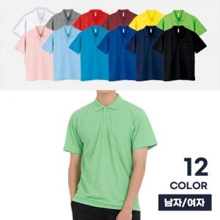

【상세/제작정보】

【인쇄/포장옵션】 | 실크 / OPP(비닐)

【공급단가】 | 수량 | 50~ | 100~ | 500~ | 1,000~ | 2,000~
*VAT별도 | SS~2L | 12,090원 | 11,430원 | 11,070원 | 10,530원 | 10,350원
 | 3L~4L | 13,000원 | 12,310원 | 11,930원 | 11,340원 | 11,150원

【상품 URL】 | https://www.synergygift.co.kr:443/src/goods_detail.php?gdno=27617

